ThongTinUser
Posts and Telecommunications Institute of Technology |  |  |  |  |  |  |  | Thiết kế |  | Tài liệu phát triển |  |  |  | Tên hệ thống |  |  |  | Quản lí kho hàng |  |  |  |  |  | Người tạo | Phạm Văn Khánh | Ngày tạo | 2023-01-10
 |  |  |  |  |  |  |  |  |  |  |  |  |  |  |  |  |  |  |  |  |  |  |  | Người cập nhật |  | Ngày cập nhật
 |  |  |  |  |  |  |  |  |  |  |  |  |  | Màn hình (ID) |  |  |  | Thông tin người dùng |  |  | Màn hình (Tên) |  |  | màn hình thông tin người dùng

 | 7. Giao diện màn hình

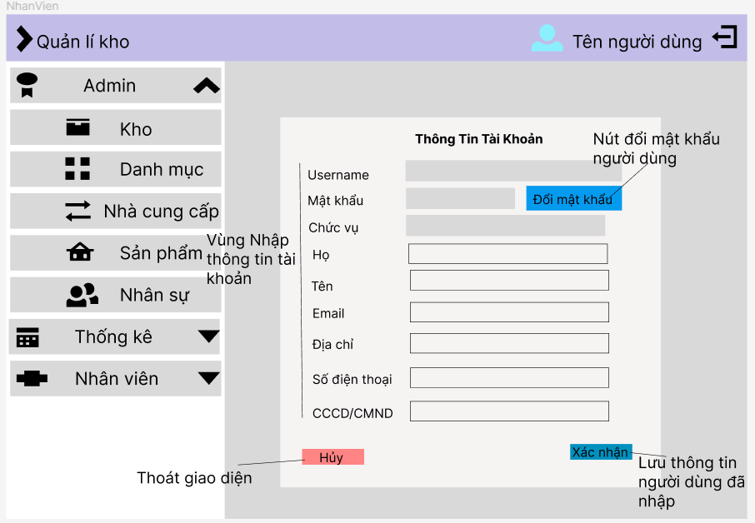

Posts and Telecommunications Institute of Technology |  |  |  |  |  |  |  | Thiết kế |  | Tài liệu phát triển |  |  |  | Tên hệ thống |  |  |  | Quản lí kho hàng |  |  |  |  |  | Người tạo | Phạm Văn Khánh | Ngày tạo | 2023-01-10
 |  |  |  |  |  |  |  |  |  |  |  |  |  |  |  |  |  |  |  |  |  |  |  | Người cập nhật |  | Ngày cập nhật
 |  |  |  |  |  |  |  |  |  |  |  |  |  | Màn hình (ID) |  |  |  | Thông tin người dùng |  |  | Màn hình (Tên) |  |  | màn hình thông tin người dùng

 | 8. Danh sách hạng mục

 |  | [Vùng nhập]
 |  | № | Tên hạng mục |  |  |  |  | Loại dữ liệu | Độ dài |  | Bắt buộc |  | I/O | Control |  |  | Format |  | Ghi chú
 |  | 1 | Họ |  |  |  |  | chuỗi chữ |  |  |  | Y | In | Textbox
 |  | 2 | Tên |  |  |  |  | chuỗi chữ |  |  |  | Y | In | Textbox
 |  | 3 | Email |  |  |  |  | chuỗi chữ |  |  |  | Y | In | Textbox
 |  | 4 | Địa chỉ |  |  |  |  | chuỗi chữ |  |  |  | Y | In | Textbox
 |  | 5 | Số điện thoại |  |  |  |  | chuỗi số |  |  |  | Y | In | Textbox
 |  | 6 | CCCD/CMND |  |  |  |  | chuỗi số |  |  |  | Y | In | Textbox
 |  | 7 | Username |  |  |  |  | chuỗi chữ |  |  |  | Y | O | Textbox
 |  | 8 | Password |  |  |  |  | chuỗi chữ |  |  |  | Y | O | Textbox
 |  | 9 | Chức vụ |  |  |  |  | chuỗi chữ |  |  |  | Y | O | Textbox

 |  | [Vùng nút]
 |  | № | Tên hạng mục |  |  |  |  |  | Control |  |  |  |  |  | Ghi chú
 |  | 1 | Hủy |  |  |  |  |  | Button
 |  | 2 | Xác nhận |  |  |  |  |  | Button
 |  | 3 | Đổi mật khẩu |  |  |  |  |  | Button

Posts and Telecommunications Institute of Technology |  |  |  |  |  |  |  | Thiết kế |  | Tài liệu phát triển |  |  |  | Tên hệ thống |  |  |  | Quản lí kho hàng |  |  |  |  |  | Người tạo | Phạm Văn Khánh | Ngày tạo | 2023-01-10
 |  |  |  |  |  |  |  |  |  |  |  |  |  |  |  |  |  |  |  |  |  |  |  | Người cập nhật |  | Ngày cập nhật
 |  |  |  |  |  |  |  |  |  |  |  |  |  | Màn hình (ID) |  |  |  | Thông tin người dùng |  |  | Màn hình (Tên) |  |  | màn hình thông tin người dùng

 | 9. Khái quát chức năng
 |  | (1) Hiển thị ban đầu
 |  |  | 1. Hiển thị màn hình thông tin người dùng

 |  | (2) Xử lý thay đổi thông tin người dùng
 |  |  | 1. nhập thông tin người dùng
 |  |  | 2. Xác nhận để lưu thông tin kho hoặc hủy để thoát.
 |  | (3) Xử lý thay đổi mật khẩu
 |  |  | 1. Hiển thị màn hình thay đổi mật khẩu

Posts and Telecommunications Institute of Technology |  |  |  |  |  |  |  | Thiết kế |  | Tài liệu phát triển |  |  |  | Tên hệ thống |  |  |  | Quản lí kho hàng |  |  |  |  |  | Người tạo | Phạm Văn Khánh | Ngày tạo | 2023-01-10
 |  |  |  |  |  |  |  |  |  |  |  |  |  |  |  |  |  |  |  |  |  |  |  | Người cập nhật |  | Ngày cập nhật
 |  |  |  |  |  |  |  |  |  |  |  |  |  | Màn hình (ID) |  |  |  | Thông tin người dùng |  |  | Màn hình (Tên) |  |  | màn hình thông tin người dùng

 | 10. Xử lý chi tiết
 |  | (1) Hiển thị ban đầu
 |  |  | 1. Thực hiện khởi tạo màn hình ban đầu
 |  |  |  | № | Tên hạng mục |  |  |  | Nội dung hiển thị |  |  |  |  |  |  |  |  |  | Giá trị |  |  |  | Sử dụng |  | Ghi chú
 |  |  |  | 1 | Họ |  |  |  | Họ |  |  |  |  |  |  |  |  |  |  | Blank |  |  | Có thể
 |  |  |  | 2 | Tên |  |  |  | Tên |  |  |  |  |  |  |  |  |  |  | Blank |  |  | Có thể
 |  |  |  | 3 | Email |  |  |  | Email |  |  |  |  |  |  |  |  |  |  | Blank |  |  | Có thể
 |  |  |  | 4 | Địa chỉ |  |  |  | Địa chỉ |  |  |  |  |  |  |  |  |  |  | Blank |  |  | Có thể
 |  |  |  | 5 | Số điện thoại |  |  |  | Số điện thoại |  |  |  |  |  |  |  |  |  |  | Blank |  |  | Có thể
 |  |  |  | 6 | CCCD/CMND |  |  |  | CCCD/CMND |  |  |  |  |  |  |  |  |  |  | Blank |  |  | Có thể

 |  |  |  |  | Tên hạng mục |  |  |  | Nội dung hiển thị |  |  |  |  |  |  |  |  |  | Giá trị |  |  |  | Sử dụng |  | Ghi chú
 |  |  |  | 1 | Thêm kho |  |  |  | Thêm kho |  |  |  |  |  |  |  |  |  |  |  |  |  | Có thể
 |  |  |  | 2 | Chi tiết |  |  |  | Chi tiết |  |  |  |  |  |  |  |  |  |  |  |  |  | Có thể
 |  |  |  | 3 | Đổi mật khẩu |  |  |  | Đổi mật khẩu |  |  |  |  |  |  |  |  |  |  |  |  |  | Có thể
 |  | (2) Xử lý Thêm
 |  |  | 1. Nhấn nút xác nhận thực hiện xử lý.
 |  |  | 2. Xử lý check
 |  |  |  | a. Check hạng mục
 |  |  |  | № | Tên hạng mục |  |  |  | Nội dung check |  |  |  |  |  |  |  |  |  |  |  |  | Message
 |  |  |  | 1 | Số điện thoại |  |  |  | Trùng số điện thoại |  |  |  |  |  |  |  |  |  |  |  |  | Vui lòng kiểm tra lại số điện thoại
 |  |  |  | 2 | Email |  |  |  | Trùng email |  |  |  |  |  |  |  |  |  |  |  |  | Vui lòng kiểm tra lại email
 |  |  |  | 3 | CCCD/CMND |  |  |  | Trùng số CCCD/CMND, đủ 12 số |  |  |  |  |  |  |  |  |  |  |  |  | Vui lòng kiểm tra lại CCCD/CMND

 |  |  | 3. Xử lý thêm kho
 |  |  |  |  |  | Đối tượng |  |  |  |  |  |  |  | Truy xuất
 |  |  |  |  |  |  |  |  | user.ho |  |  |  |  |  |  | ＝ | [Vùng nhập].text.toString()
 |  |  |  |  |  |  |  |  | user.ten |  |  |  |  |  |  | ＝ | [Vùng nhập].text.toString()
 |  |  |  | Kho |  |  |  |  | user.diachi |  |  |  |  |  |  | ＝ | [Vùng nhập].text.toString()
 |  |  |  |  |  |  |  |  | user.sdt |  |  |  |  |  |  | ＝ | [Vùng nhập].text.toString()
 |  |  |  |  |  |  |  |  | user.CCCD |  |  |  |  |  |  | ＝ | [Vùng nhập].text.toString()
 |  |  |  |  |  |  |  |  | user.email |  |  |  |  |  |  | ＝ | [Vùng nhập].text.toString()

 |  |  |  |  | - Nếu thành công: lưu thông tin người dùng và chuyển vào màn hình chính
 |  |  |  |  | - Nếu thất bại: thông báo tại màn hình này
 |  |  |  | Thông báo |  |  | Trường hợp |  |  |  |  |  |  |  |  |  |  |  |  |  |  | Message Code
 |  |  |  | SUCCESS |  |  | Thay đổi thông tin User thành công |  |  |  |  |  |  |  |  |  |  |  |  |  |  | thay đổi thông tin người đùng thành công
 |  |  |  | FAIL |  |  | Kiểm tra lại thông tin người dùng |  |  |  |  |  |  |  |  |  |  |  |  |  |  | vui lòng kiểm tra lại thông tin người dùng

